朝一校正
朝一校正を確認する事 | 2024-08-21

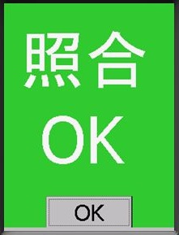
社内品番 | メーカー品番
PROOFREAD-OK | PROOFREADOK

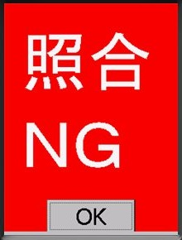
社内品番 | メーカー品番
PROOFREAD-NG | CONFIRMPROOFREADNG

v241104ラミネート
堺 (C0101)
当日出荷分
堺 (C0101)
翌日出荷分
堺 (C0101)
翌々出荷分

堺 (C0101)
当日出荷分
堺 (C0101)
翌日出荷分
堺 (C0101)
翌々出荷分

枚方 (C0105)
当日出荷分
枚方 (C0105)
翌日出荷分
枚方 (C0105)
翌々出荷分

枚方 (C0105)
当日出荷分
枚方 (C0105)
翌日出荷分
枚方 (C0105)
翌々出荷分

堺 (C0101)
当日出荷分
堺 (C0101)
翌日出荷分
堺 (C0101)
翌々出荷分

枚方 (C0105)
当日出荷分
枚方 (C0105)
翌日出荷分
枚方 (C0105)
翌々出荷分

枚方 (C0105-1W)
翌々々出荷分
枚方 (C0105-1W)
翌々々出荷分
枚方 (C0105-1W)
翌々々出荷分

枚方 (C0105)
翌々出荷分

